Sheet1
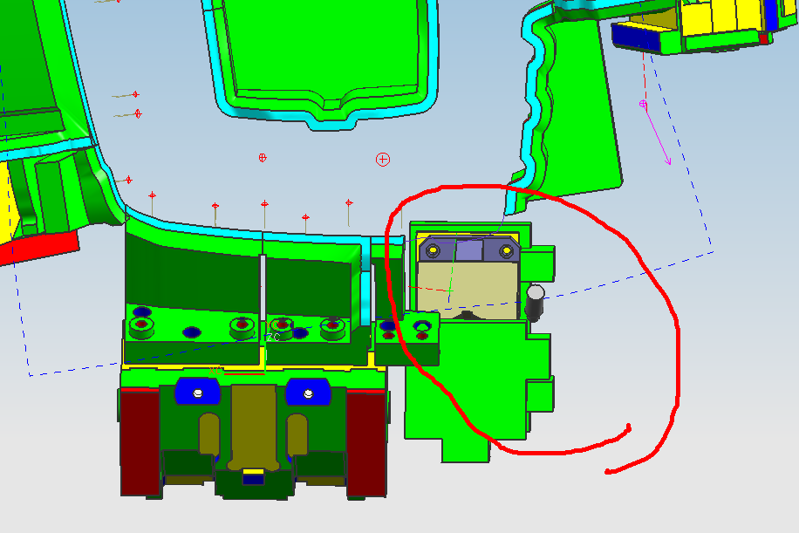

CAM方向不对，请解释。

TDL回复：后面角度改了，水平转了6度，我们cam已经调整好了 按们CAM方向设计即可

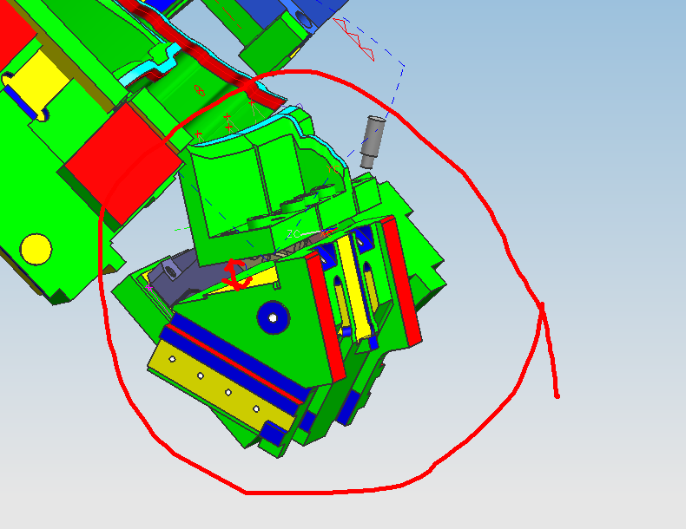

按照要求的话CAM镶块的高度变得太大。

TDL回复：镶块先保持你们目前设计高度，我们调整CAM

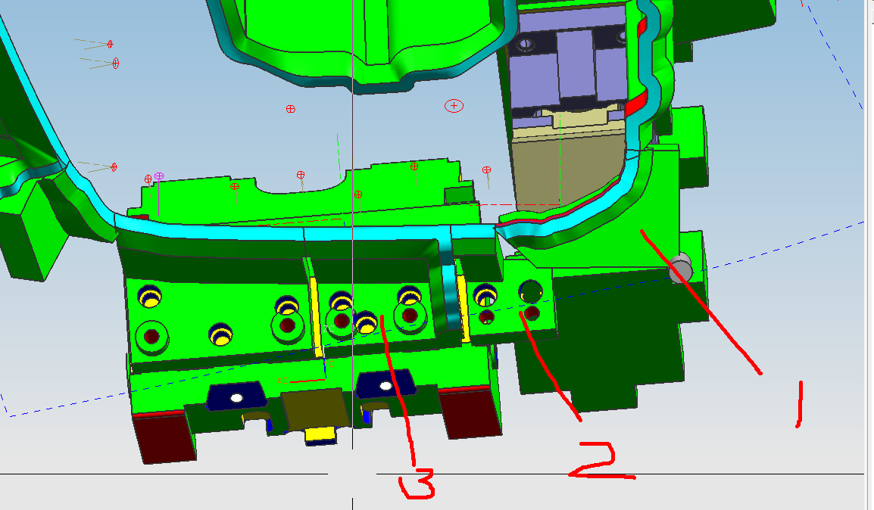

镶块1；跟左边的CAM结构干涉太大
镶块2： 放不下CAM上。
镶块3；现在的情况下因为CAM的结构把螺钉销钉之间的距离不好做25倍数。
请提个意见！

TDL回复： 我们要先修改完善cam 所以镶块1 ，2 先保持这样，预计明天回复， 关于25倍数 尽量保证 如果受限制 就不满足了

TDL 销钉移动25,销钉凸台尽量不要破坏

